Додаток 2
Додаток 2. Технічні характеристики
Піддони дерев'яні

Лот 1. Піддон дерев'яний (б/в)
Стан | б/в
Матеріал | Дерево
Стан-Колір | Світлий
Країна виробник | Україна
Товщина дошки | 20мм
Вантажопідйомність | 500 кг
Габаритні розміри | 800х1200х145
Шашки | 100х100мм - 9шт.
Настил | 100х1200мм - 5 дощок.
Лапи | 100х1200мм - 3 дошки
Перемички | 100х800мм - 3 дошки

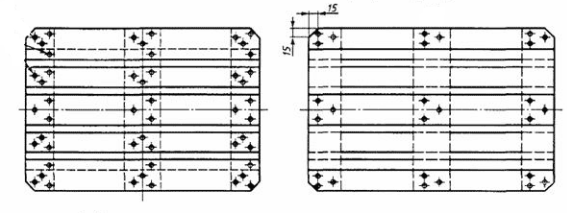
Лот 2. Піддон дерев'яний з фумігацією (фітосанітарна обробка, піддон придатний для вивезення за кордон)
Стан | новий | схема 1
Матеріал | Дерево
Стан-Колір | Світлий
Країна виробник | Україна / Європа
Товщина дошки | 22мм
Допустиме статичне навантаження | 3000.0 (кг)
Допустиме динамічне навантаження - | 2200.0 (кг)
Власна вага | 24.5 (кг)
Габаритні розміри | 800х1200х145
Шашка мала | 100х145х78мм - 6шт.
Шашка велика | 145х145х78мм - 3шт.
Дошки настил крайня, середня | 145х1200мм – 3шт.
Дошки настил проміжні | 100х1200мм – 2шт.
Дошка лапи крайні | 100х1200мм – 2шт.
Дошка лапа середня | 145х1200мм – 1шт.
Дошка перемички | 145х800мм – 3шт.
Маркування | • код країни-виробника пакувального матеріалу і європіддонів;
 | • номер ліцензії компанії здійснила термообробку піддонів;
 | • метод знезараження європіддонів;
 | • EPAL.
Форма та кріплення | За схемою 1

Лот 3. Європіддон дерев'яний (б/в)
Стан | б/в
Матеріал | Дерево
Колір | Світлий
Країна виробник | Україна / Європа
Товщина дошки | 20мм
Допустиме статичне навантаження | 1000.0 (кг)
Допустиме динамічне навантаження | 600.0 (кг)
Власна вага | 16.8 (кг)
Довжина | 1200.0 (мм)
Ширина | 800.0 (мм)
Висота | 140,0 (мм)
Опис | Піддон виготовлений за європейськими стандартами і повністю відповідає ДЕРЖСТАНДАРТу 9078-84. Підходить для зберігання великих і дрібних товарів на складі або переміщення продукції по території підприємства. Піддон виготовлений з хвойної і листяної деревини.

